CMO, RMO
Gebäude K009, 4. OG, Ost
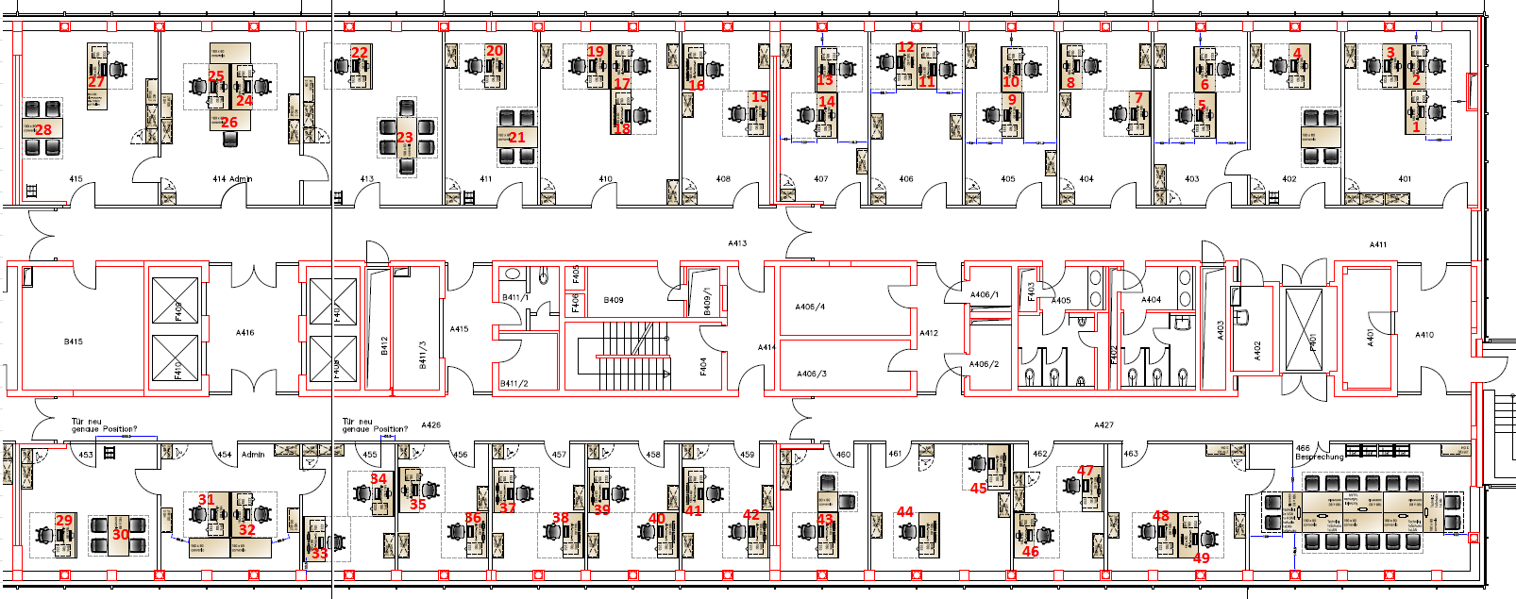

Abt. | Name | Vorname | CWID | Telefon | Geb./IST | Raum/IST | Geb./SOLL | Raum/SOLL | Arbeitsplatz/Nr | Bemerkung
RMO | Eppink | Ralf | IMEPR | 35515 | Q30 | 364 | K9 | 401 | 1 | Tisch 1 längs an Tisch 3 (statt an 2)
RMO | Stefaniak | Adam | SHAZR | 37686 | Q30 | 367 | K9 | 401 | 2 | -
RMO | Richert | Kamil | GDOXG | 56959 | Q30 | 364 | K9 | 401 | 3 | -
RMO | Endres | Gerd | KGEND | 46213 | Q30 | 365 | K9 | 402 | 4 | -
RMO | Garrido Marquez | Rodrigo | BEGMG | - | Q30 | 367 | K9 | 403 | 5 | -
RMO | Martinez Silva | Elvia | PHERO | 40684 | Q21 | 0.004 | K9 | 403 | 6 | -
RMO | Pilch | Elisabeth | GBAMV | 43894 | C152 | 1.04. | K9 | 404 | 7 | -
RMO | Angenendt | Gerhard | ANG | 26741 | C152 | 1.04. | K9 | 404 | 8 | -
CMO | Forsch | Arthur | EOXVU | 20255 | Q26 | 3,208 | K9 | 406 | 11 | -
CMO | Lenz | Rebecca | GBCYF | 68439 | Q26 | 3,211 | K9 | 406 | 12 | -
CMO | Schaffrath | Thomas | PFSCT | 02173-383138 | Q26 | 3.M06 | K9 | 407 | 13 | -
CMO | - | - | - | - | - | - | K9 | 407 | 14 | AP entfernen; Besprechungstisch für 4 Pers. Ergänzen (wie 411)
CMO | Domingo | Greg | GDMRX | - | Q26 | 3,208 | K9 | 408 | 15 | -
CMO | Nestiakova | Stanislava | SGZWV | - | Q26 | 3,208 | K9 | 408 | 16 | -
CMO | Figge | Danja | IMDAF | 33450 | Q26 | 3,211 | K9 | 410 | 17 | -
CMO | Brachtendorf | Walter | AVBDF | 02173-385762 | Q26 | 3,211 | K9 | 410 | 19 | -
CMO | Fitze | Daniel | IMFID | 57998 | Q26 | 3204 | K9 | 411 | 20 | -
GSO | Heckmann | Henning | BEHHB | 33839 | Q26 | 3,201 | K9 | 413 | 22 | Besprechungstisch auf 7 Plätze erweitern (1/2-langer Tisch dazu)
GSO | Diederichs | Hans-Peter | TGRPZ | 31755 | Q26 | 3,202 | K9 | 415 | 27 | Besprechungstisch auf 7 Plätze erweitern (1/2-langer Tisch dazu)
RMO | Steffan | Markus | IMSTE | 54765 | Q26 | 303 | K9 | 461 | 44 | zusätzlichen AP gegenüber Platz 44 einrichten (aus Raum 407)
GSO | Besprechungsraum | - | - | - | - | - | - | 462 | - | Besprechungstisch für 10 Pers.
GSO | Besprechungsraum | - | - | - | - | - | K9 | 463 | - | Mobiliar wird noch geklärt, evtl. Stehtische

Gebäude | Anzahl MA | Anzahl Kartons | Etage | Anlieferung Kartons wo | Datum Umzug
C152 | 2 | 10 | 1.OG | Raum 404 | 2017-02-03
Q021 | 1 | 5 | EG | Raum 0.004 | 2017-02-03
Q026 | 11 | 55 | 3.OG | Flur vor Raum 3.201 | 2017-02-03
Q030 | 5 | 25 | 3.OG | Flur vor Raum 365 | 2017-02-03

